硬装
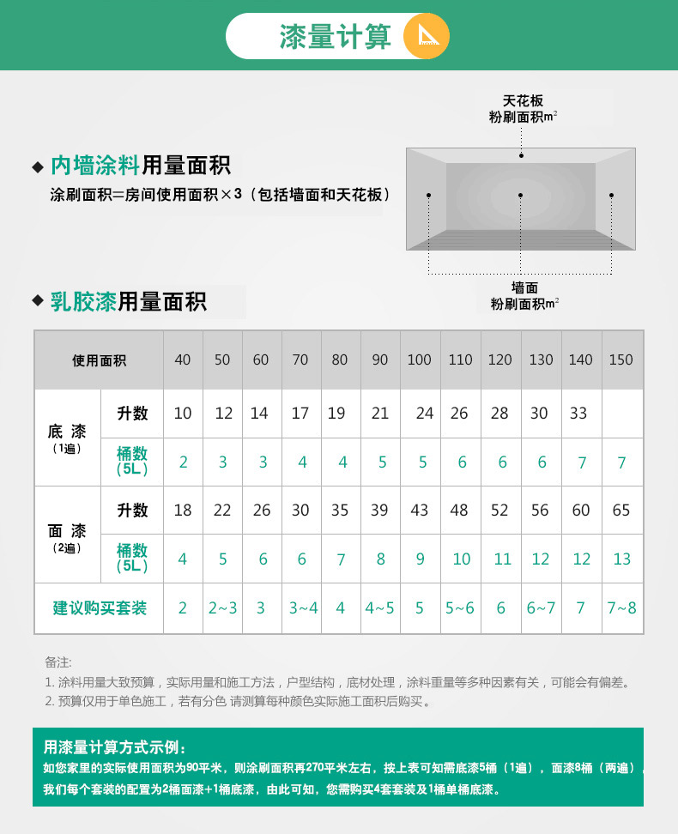
 | 总和 | 103,300
 | 合计 | 56,900 |  | 2个浴室 | 31,400 | 水电 |  | 15000
 |  |  |  | 合计 | 15,700
 | 卧室客厅厨房 | 预算 |  | 浴室 | 预算

 | 橱柜 + 五金 | 8,000 |  | 卫生间墙砖1 | 2,000
 | 抽油烟机 + 煤气灶（方太） | 8,000 |  | 卫生间地砖1 | 600
 |  |  |  | 马桶1 | 2,000

 | 厨房墙砖 | 2,500 |  | 整体淋浴房1个 | 2,000
 | 厨房地砖 | 800 |  | 淋浴花洒龙头 等五金件 大牌 耐用 | 3,000
 | 人工 | ？？ |  |  |  |  | 柏优全屋定制(大连店)
 |  |  |  | 人工 | ？？ |  | 地址：五一路105号四屋84、86、102、104号
 |  |  |  |  |  |  | 电话：4008975768
 |  |  |  | 浴室柜组合 + 镜柜 | 3,000
 |  |  |  | 灯 2个 | 800
 | 马可波罗瓷砖不含甲醛 （95平 每平米100元） 圣像实木复合（95平 每平米200元） | 10,000 | 圣像地板
 | 乳胶漆 （280平 每平米35元（含人工）） | 9,800

 | 入门衣柜 | 3,000 |  | 地面防水做两次 | 2,000 | 材料+人工 每平米50元左右 （一个30平 一个35平）
 | 主卧衣柜 | 4,000 |  | 墙面防水要做到1米8以上 |  | 材料35每平，人工15每平
 | 卧室门 * 3 | 4,500 |  | 地漏 2个 深水封 地漏 防臭 | 300
 | 卫生间门 * 2 玻璃 | 2,000
 | 厨房门 玻璃 | 500
 | 入户门口 | 500

 | 灯 卧室 3 * 500 | 1,500
 | 灯 客厅 | 1,000
 | 灯 餐厅 | 500
 | 灯 厨房 | 300

 | 乳胶漆+腻子+石膏找补+人工，在35一个平方左右

 | 乳胶漆 普遍是在20-30/平米之间的 普通的涂料会便宜些8-12/平米都有的
 | 人工
 | 1、刮瓷：分两次刮两遍，每平方3元；“一带二”连刮两遍，每平方2.5元；放厚刮一遍，每平方2元。
 | 2、刮腻子：刮两遍，每平方3元（头遍打底1.3元，二遍收缫成活1.7元）；单刮第二遍，每平方2元。
 | 3、刷漆：每平方3元（两遍面漆）；若需加刷底漆，每平方加收1元
立邦漆 官网

 | https://detail.tmall.com/item.htm?spm=a1z10.3-b.w4011-6798311027.78.62f419363xYtJ8&id=22741732001&rn=496dba3c09c1fa8b8122362f8cca31a8&abbucket=16
 | 6个 套装
 | 不算卫生间厨房 300平， 5L可以刷30平， 买10桶

水电
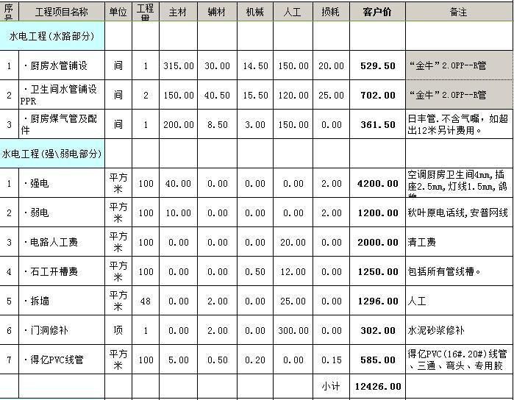

户型
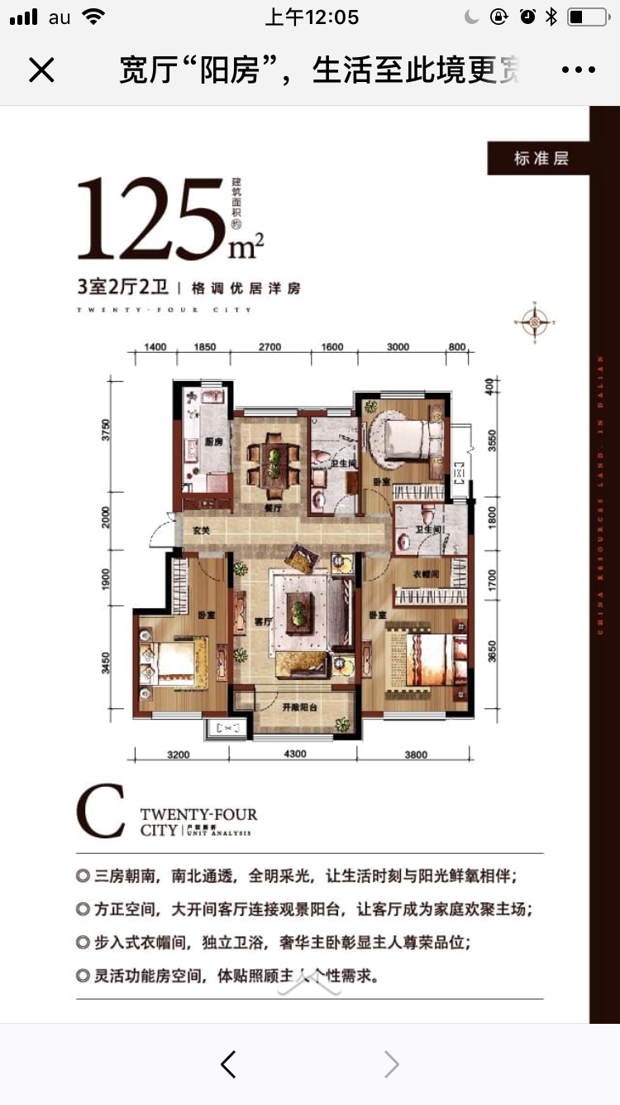

户型图 面积
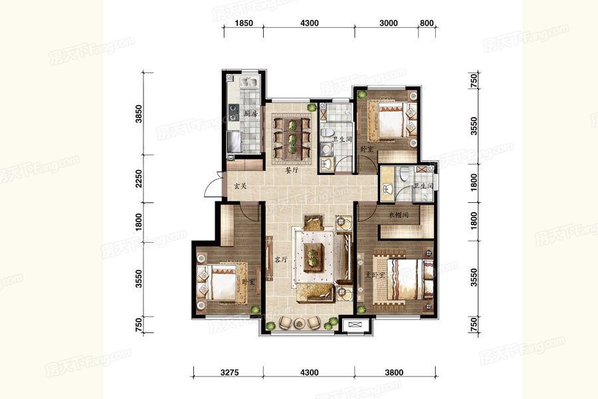
 | 层高 米 | 2.8

 | 强公式 | 顶公式 | 强面积（减窗） | 顶面积 | 地板面积
主卧 | (3.55+1.8)*2*2.8 + 3.8*1.5*2.8 | 3.8*(3.55+1.8) | 45.92 | 20.33 | 20.33

次卧 | 3.55*2*2.8 + 3*1.5*2.8 | 3*3.55 | 32.48 | 10.65 | 10.65

儿童房 | (3.55+1.8)*2*2.8 + 3.275*1.5*2.8 | 3.275*3.55 + 1.85*1.8 | 43.715 | 14.95625 | 14.95625

客厅 | (3.55+1.8+0.75)*2*2.8 + 4.3*0.5*2.8 | (3.55+1.8+0.75)*4.3 | 40.18 | 26.23 | 26.23

餐厅 | 3.55*1.5*2.8 + 2.5*0.75*2.8 | 3.55*2.5 | 20.16 | 8.875 | 8.875

走廊 |  | 2.25*(1.85+4.3) | 6 | 13.8375 | 13.8375

主卧卫生间 | 3*2*3 + 1.8*1.5*2.8 | 3*1.8 | 25.56 | 5.4 | 5.4

卫生间 | 3.55*2*2.8 + 1.8*1.5*2.8 | 3.55*1.8 | 27.44 | 6.39 | 6.39

厨房 | 3.85*1.5*2.8 + 1.85*1.5*2.8 | 3.85*1.85 | 23.94 | 7.1225 | 7.1225

 | 分类（只不包括窗面积） | 平方米
 | 地板面积 | 94.87875
 | 刷墙面积 | 283.33375
 | 卫生间主卧强顶和 | 30.96
 | 卫生间主卧地板 | 5.4
 | 卫生间强顶和 | 33.83
 | 卫生间地板 | 6.39
 | 厨房强顶和 | 31.0625
 | 厨房地板 | 7.1225

开关插座
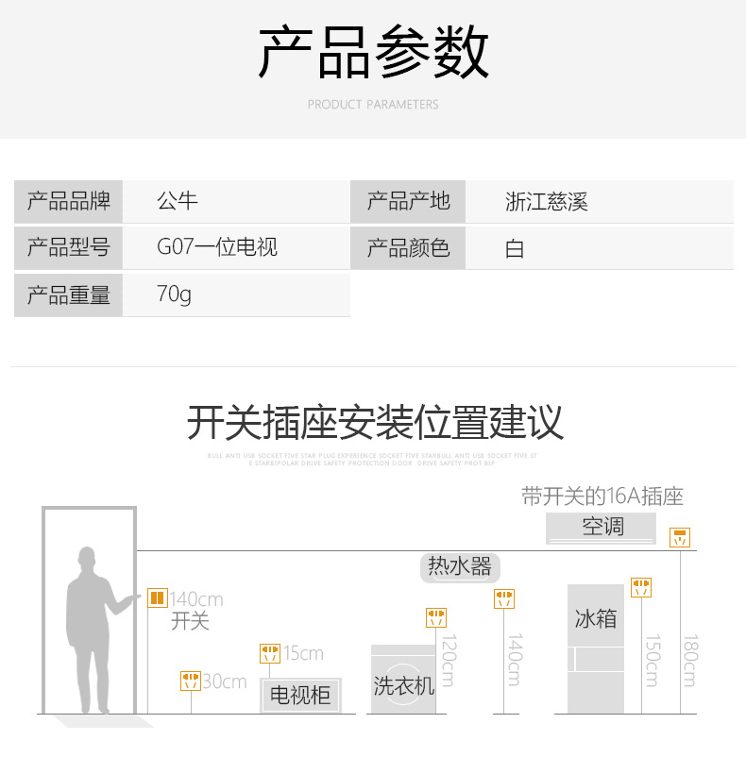
卫生间 | 一开单控 | 1
 | 五孔插座 | 2
 | 防水盒 |  | 1
 | 底盒 | 4
 | 大功率插座 | 1 | 热水器

卫生间 | 一开单控 | 1
 | 五孔插座 | 2
 | 防水盒 |  | 1
 | 底盒 | 4
 | 大功率插座 | 1 | 热水器

主卧室 | 三开单控 | 1 | 卧室、卫生间、衣帽间
 | 五孔插座 | 4 | 床两边、电视墙两边
 | 大功率插座 | 1 | 空调 | 使用16a插座的电器，一般情况下功率都比较大
 | 底盒 | 6

北卧室 | 一开单控 | 1 | 卧室
 | 五孔插座 | 4 | 床两边、电视墙两边
 | 大功率插座 | 1 | 空调 | 使用16a插座的电器，一般情况下功率都比较大
 | 底盒 | 6

南卧室 | 二开双控 | 1 | 卧室
 | 五孔插座 | 4 | 床两边、电视墙两边
 | 大功率插座 | 1 | 空调 | 使用16a插座的电器，一般情况下功率都比较大
 | 底盒 | 6

客厅 | 一开单控 | 1 | 卧室
 | 五孔插座 | 5 | 沙发两边、电视墙两边、电视
 | 大功率插座 | 1 | 空调 | 使用16a插座的电器，一般情况下功率都比较大
 | 底盒 | 7

餐厅 | 一开单控 | 1
 | 五孔插座带开关 | 2 | 墙两边
 | 底盒 | 3

厨房 | 二开单控 | 1 |  | 使用16a插座的电器，一般情况下功率都比较大
 | 五孔插座带开关 | 2
 | 五孔插座 | 5 | 冰箱、电饭锅、热宝、微波炉、豆浆，面包
 | 底盒 | 5

 |  |  |  | 使用16a插座的电器，一般情况下功率都比较大。我们可以在厨房里面留上一到两个，卫生间里面装一个这样的大功率插座。最好在客厅里面也要留一个，方便我们日常的使用。
阳台 | 一开单控 | 1
 | 底盒 | 1

门厅 | 一开单控 | 1
 | 底盒 | 1

